参加票
令和５年度
新宿年末クリーン大作戦

 |  |  |  | 令和５年 月 日
参 加 団 体 | 町会・団体 事業所名 | ﾌﾘｶﾞﾅ

 |  |  |  |  | ※この名称が区のホームページに掲載されます。（個人を除く）
 | 担当者名 |  | 連絡先☎

 | 参加場所
 | 参加人数 （予定） |  | 人

★
申込みは コチラ
★
 | １２月１５日（金） | ⇩ 拠点⇩
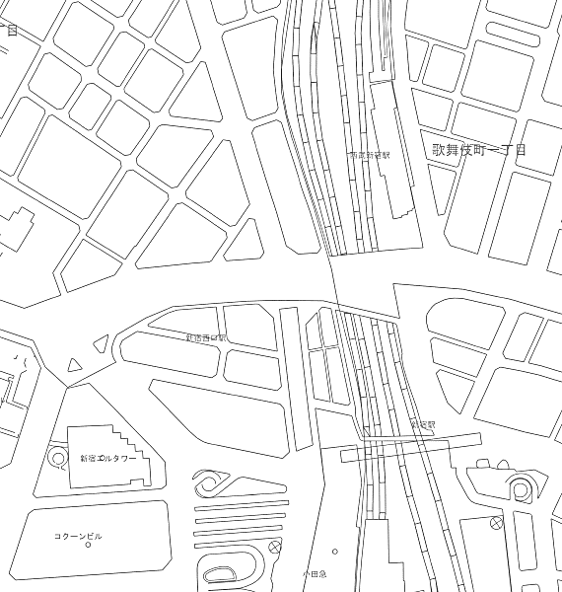
歌舞伎町シネシティひろば
西武新宿駅
 |  |  | 7:20 各拠点に集合
 |  |  | 受付(代表者のみ)→参加記念品のお渡し
 |  |  | 清掃用具の貸出し
青梅街道
 |  |  | 7:30 セレモニー
 |  |  | ～セレモニー終了後、各エリアを清掃
新宿駅東口広場
アルタ
 |  |  | 8:15 各拠点でごみの分別～清掃用具返却
★
 |  |  | →流れ解散
★
JR新宿駅
新宿駅西口(モード学園コクーンタワー前歩道)
ホームページはこちら
 | 雨天の場合は中止となります。天気が微妙な場合は当日6時15分に実施の可否をホームページ等で
 | お知らせします。この時間から電話でのお問い合わせを受付けますが、早朝で間違い電話などの
 | 懸念もあるため、出来るだけホームページ等で確認してください。
 | 冬の早朝作業となりますので、暖かい格好でお越しください。

★ | ホームページからも簡単にお申込みいただけます。
☆ | １２月８日(金)までに、お申し込みください。
☆ | 個人情報は「新宿年末クリーン大作戦」に係る新宿区の事務、連絡以外の目的には使用しません。
〔ごみ減量リサイクル課〕 ☎ ５２７３－４２６７ ＦＡＸ ５２７３－４０７０

